第1次
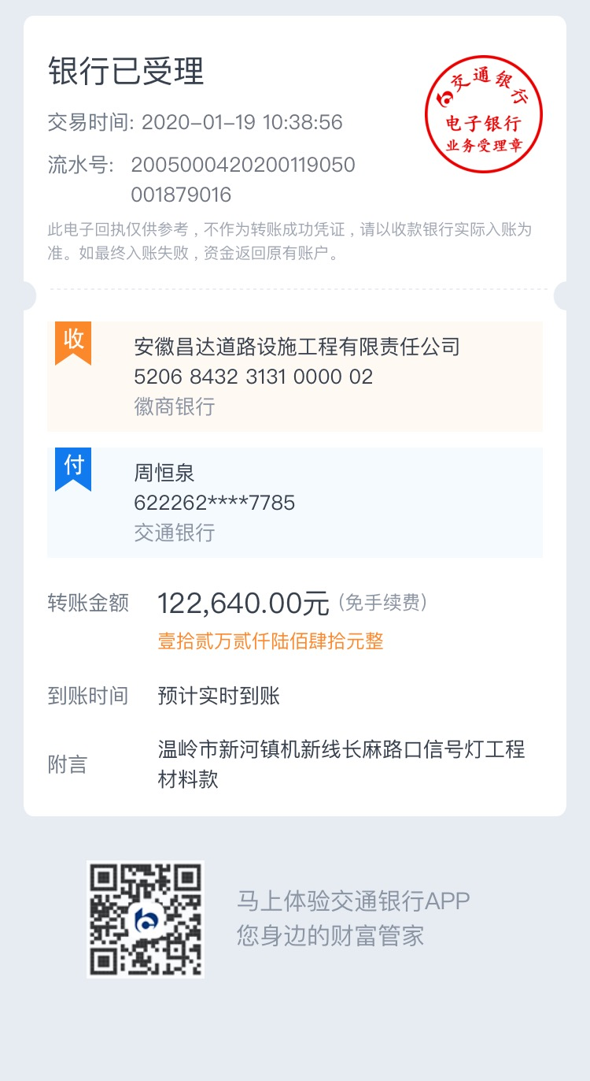
工程款支付证书
工程名称 |  | 温岭市新河镇机新线长麻路口红绿灯工程 |  |  |  |  | 建设单位 |  |  |  |  |  | ERP编号 |  | 10903 | 档案编号 |  | 2018113
合同金额 |  | 537,746.00 |  |  | 中标时间 | 2018-12-29 | 已提供工程资料 |  | 中标通知书、采购合同 |  |  |  | 保存地址 |  | 合肥 | 责任单位 |  | 东部大区
决算金额 |  |  |  |  | 决算时间 |  | 项目部印章 |  | 无 |  |  |  | 施工人 |  | 周恒泉18857466661 | 区域责任人 | 施迎东 | 省办负责人 | 施迎东
序号 | 经营填写 |  |  |  |  | 工程填写 | 经营填写 |  |  | 财务填写 | 经营、工程、质安填写 |  | 区域负责人 |  | 申请部门填写财务核对 |  |  | 本次支付 金额 | 剩余款项
 | 到款情况 |  |  |  |  |  | 暂列金 |  |  | 代缴税金 | 其他扣款 |  | 预留款 |  | 成本票
 | 日期 | 工程款金额 | 周转金金额 | 到款银行 | 到款账户 | 完成进度 | 比例 | 金额 | 备注 | 金额 | 金额 | 备注 | 金额 | 备注 | 供货单位 | 合同额 | 成本票额
1 | 2020-01-13 |  | 20639.99 | 徽行 | 5206 8432 3131 0000 02 |  |  |  |  |  |  |  |  |  | 温岭市万发建筑材料有限公司-混凝土 开户行：台州银行服份有限公司温岭支行 账号：5400 1318 6900 015 | 20,210.00 |  | 20,639.99
2 | 2020-01-19 |  | 122640.00 | 徽行 | 5206 8432 3131 0000 02 |  |  |  |  |  |  |  |  |  | 温岭市安康交通设施工程有限公司-杆件、信号机 开户行：浙江民泰商业银行台州温岭支行 账号：5809 5378 7800 028 | 71,530.00 |  | 71,530.00
 |  |  |  |  |  |  |  |  |  |  |  |  |  |  | 台州联腾电子科技有限公司-以太网交换机等 开户行：浙江温岭农村合作银行城东支行 账号：201 000 145 217 722 | 51,110.00 |  | 51,110.00
合计 |  | 0 | 143279.99 |  |  |  | - | 0.00 |  | 0.00 | 0.00 | - | 0.00 | - | - |  |  | 143,279.99 | 0.00
本次结算、支付明细 |  | 应支付金额 |  |  | 122640.00 |  | 本次支付金额 |  |  |  |  | 小写 | 122,640.00
 |  | 已支付金额 |  |  | 0.00 |  |  |  |  |  |  | 大写 | 壹拾贰万贰仟陆佰肆拾元整

1-2
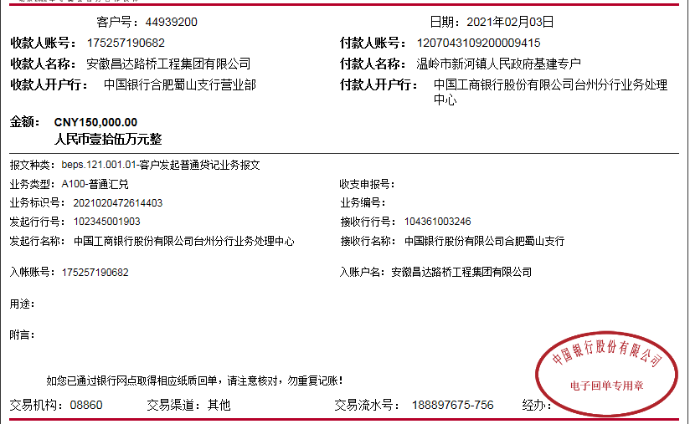
工程款支付证书
工程名称 |  | 温岭市新河镇机新线长麻路口红绿灯工程 |  |  |  |  | 建设单位 |  |  |  |  |  | ERP编号 |  | 10903 | 档案编号 |  | 2018113
合同金额 |  | 537,746.00 |  |  | 中标时间 | 2018-12-29 | 已提供工程资料 |  | 中标通知书、采购合同 |  |  |  | 保存地址 |  | 合肥 | 责任单位 |  | 东部大区
决算金额 |  |  |  |  | 决算时间 |  | 项目部印章 |  | 无 |  |  |  | 施工人 |  | 周恒泉18857466661 | 区域责任人 | 施迎东 | 省办负责人 | 施迎东
序号 | 经营填写 |  |  |  |  | 工程填写 | 经营填写 |  |  | 财务填写 | 经营、工程、质安填写 |  | 区域负责人 |  | 申请部门填写财务核对 |  |  | 本次支付 金额 | 剩余款项
 | 到款情况 |  |  |  |  |  | 暂列金 |  |  | 代缴税金 | 其他扣款 |  | 预留款 |  | 成本票
 | 日期 | 工程款金额 | 周转金金额 | 到款银行 | 到款账户 | 完成进度 | 比例 | 金额 | 备注 | 金额 | 金额 | 备注 | 金额 | 备注 | 供货单位 | 合同额 | 成本票额
1 | 2020-01-13 |  | 20639.99 | 徽行 | 5206 8432 3131 0000 02 |  |  |  |  |  |  |  |  |  | 温岭市万发建筑材料有限公司-混凝土 开户行：台州银行服份有限公司温岭支行 账号：5400 1318 6900 015 | 20,210.00 |  | 20,639.99
2 | 2020-01-19 |  | 122640.00 | 徽行 | 5206 8432 3131 0000 02 |  |  |  |  |  |  |  |  |  | 温岭市安康交通设施工程有限公司-杆件、信号机 开户行：浙江民泰商业银行台州温岭支行 账号：5809 5378 7800 028 | 71,530.00 |  | 71,530.00
 |  |  |  |  |  |  |  |  |  |  |  |  |  |  | 台州联腾电子科技有限公司-以太网交换机等 开户行：浙江温岭农村合作银行城东支行 账号：201 000 145 217 722 | 51,110.00 |  | 51,110.00
3 | 2021-02-03 | 150,000.00 |  | 中行蜀山支行 | 1752 5719 0682 |  | 2.0% | 3,000.00 | 管理费 | 5186.3 | 100.00 | 转账费 |  |  | 温岭市平安交通科技工程有限公司-预埋件 开户行：浙江温岭农村商业银行 账号：201 0000 9919 2113 |  | 47,900.00 | 47,900.00
 |  |  | -93313.70 | 周恒泉-交通银行宁波鄞州支行 | 6222 6251 8000 0397 785 |  |  |  |  |  | 500.00 | 外经证

合计 |  | 150000 | 49966.29 |  |  |  | - | 3,000.00 |  | 5,186.30 | 600.00 | - | 0.00 | - | - |  |  | 191,179.99 | 0.00
本次结算、支付明细 |  | 应支付金额 |  |  | 141213.70 |  | 本次支付金额 |  |  |  |  | 小写 | 141,213.70
 |  | 已支付金额 |  |  | 0.00 |  |  |  |  |  |  | 大写 | RMB141213.7

2-1
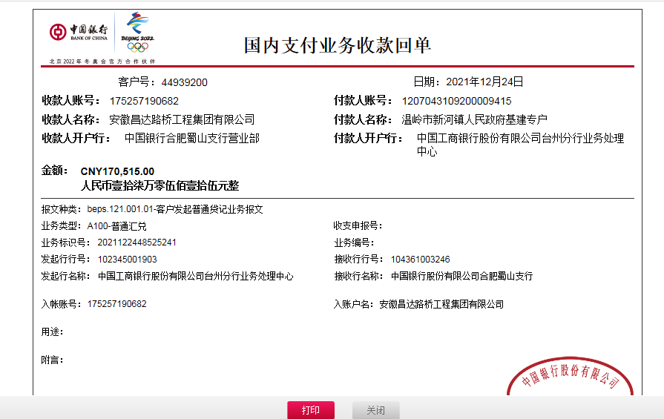
工程款支付证书
工程名称 |  | 温岭市新河镇机新线长麻路口红绿灯工程 |  |  |  |  | 建设单位 |  |  |  |  |  | ERP编号 |  | 10903 | 档案编号 |  | 2018113
合同金额 |  | 537,746.00 |  |  | 中标时间 | 2018-12-29 | 已提供工程资料 |  | 中标通知书、采购合同、项目投资协议、审计 |  |  |  | 保存地址 |  | 合肥 | 责任单位 |  | 东部大区
决算金额 |  | 470,515.00 |  |  | 决算时间 |  | 项目部印章 |  | 无 |  |  |  | 施工人 |  | 周恒泉18857466661 | 区域责任人 | 施迎东 | 省办负责人 | 施迎东
序号 | 经营填写 |  |  |  |  | 工程填写 | 经营填写 |  |  | 财务填写 | 经营、工程、质安填写 |  | 区域负责人 |  | 申请部门填写财务核对 |  |  | 本次支付 金额 | 剩余款项
 | 到款情况 |  |  |  |  |  | 暂列金 |  |  | 代缴税金 | 其他扣款 |  | 预留款 |  | 成本票
 | 日期 | 工程款金额 | 周转金金额 | 到款银行 | 到款账户 | 完成进度 | 比例 | 金额 | 备注 | 金额 | 金额 | 备注 | 金额 | 备注 | 供货单位 | 合同额 | 成本票额
1 | 2020-01-13 |  | 20639.99 | 徽行 | 5206 8432 3131 0000 02 |  |  |  |  |  |  |  |  |  | 温岭市万发建筑材料有限公司-混凝土 开户行：台州银行服份有限公司温岭支行 账号：5400 1318 6900 015 | 20,210.00 |  | 20,639.99
2 | 2020-01-19 |  | 122640.00 | 徽行 | 5206 8432 3131 0000 02 |  |  |  |  |  |  |  |  |  | 温岭市安康交通设施工程有限公司-杆件、信号机 开户行：浙江民泰商业银行台州温岭支行 账号：5809 5378 7800 028 | 71,530.00 |  | 71,530.00
 |  |  |  |  |  |  |  |  |  |  |  |  |  |  | 台州联腾电子科技有限公司-以太网交换机等 开户行：浙江温岭农村合作银行城东支行 账号：201 000 145 217 722 | 51,110.00 |  | 51,110.00
3 | 2021-02-03 | 150,000.00 |  | 中行蜀山支行 | 1752 5719 0682 |  | 2.0% | 3,000.00 | 管理费 | 5186.3 | 100.00 | 转账费 |  |  | 温岭市平安交通科技工程有限公司-预埋件 开户行：浙江温岭农村商业银行 账号：201 0000 9919 2113 |  | 47,900.00 | 47,900.00
 |  |  | -93313.70 | 周恒泉-交通银行宁波鄞州支行 | 6222 6251 8000 0397 785 |  |  |  |  |  | 500.00 | 外经证

4 | 2021-12-24 | 170,515.00 |  | 中行蜀山支行 | 1752 5719 0682 |  | 2.0% | 6,410.30 | 全部管理费 | 14414.14 | 100.00 | 转账费 |  |  | 温岭市平安交通科技工程有限公司-劳务 开户行：浙江温岭农村商业银行 账号：201 0000 9919 2113 | 127,160.00 |  | 127,160.00


合计 |  | 320515 | 49966.29 |  |  |  | - | 9,410.30 |  | 19,600.44 | 700.00 | - | 0.00 | - | - |  |  | 318,339.99 | 22430.56
本次结算、支付明细 |  | 应支付金额 |  |  | 127160.00 |  | 本次支付金额 |  |  |  |  | 小写 | 127,160.00
 |  | 已支付金额 |  |  | 0.00 |  |  |  |  |  |  | 大写 | RMB127160

3-1
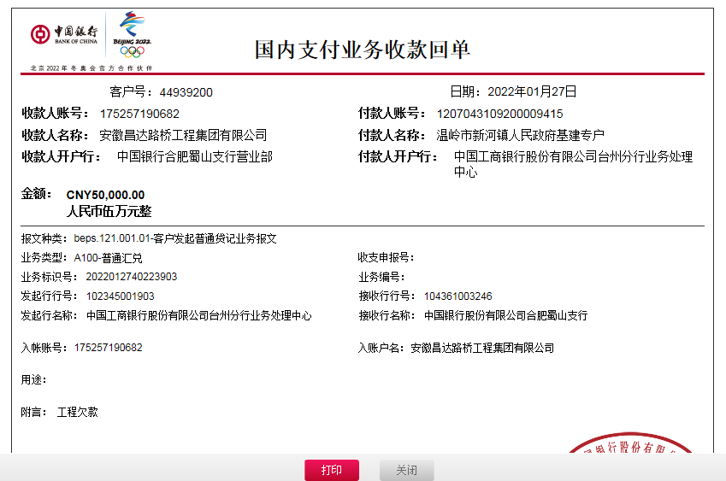
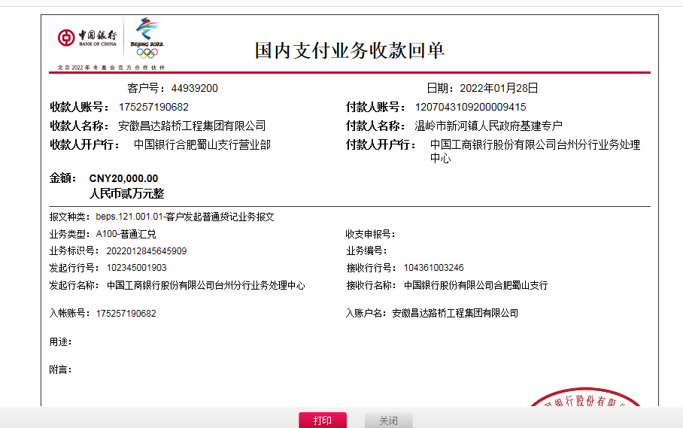
工程款支付证书
工程名称 |  | 温岭市新河镇机新线长麻路口红绿灯工程 |  |  |  |  | 建设单位 |  |  |  |  |  | ERP编号 |  | 10903 | 档案编号 |  | 2018113
合同金额 |  | 537,746.00 |  |  | 中标时间 | 2018-12-29 | 已提供工程资料 |  | 中标通知书、采购合同、项目投资协议、验收、审计、不领章承诺书 |  |  |  | 保存地址 |  | 合肥 | 责任单位 |  | 东部大区
决算金额 |  | 470,515.00 |  |  | 决算时间 |  | 项目部印章 |  | 无 |  |  |  | 施工人 |  | 周恒泉18857466661 | 区域责任人 | 施迎东 | 省办负责人 | 施迎东
序号 | 经营填写 |  |  |  |  | 工程填写 | 经营填写 |  |  | 财务填写 | 经营、工程、质安填写 |  | 区域负责人 |  | 申请部门填写财务核对 |  |  | 本次支付 金额 | 剩余款项
 | 到款情况 |  |  |  |  |  | 暂列金 |  |  | 代缴税金 | 其他扣款 |  | 预留款 |  | 成本票
 | 日期 | 工程款金额 | 周转金金额 | 到款银行 | 到款账户 | 完成进度 | 比例 | 金额 | 备注 | 金额 | 金额 | 备注 | 金额 | 备注 | 供货单位 | 合同额 | 成本票额
1 | 2020-01-13 |  | 20639.99 | 徽行 | 5206 8432 3131 0000 02 |  |  |  |  |  |  |  |  |  | 温岭市万发建筑材料有限公司-混凝土 开户行：台州银行服份有限公司温岭支行 账号：5400 1318 6900 015 | 20,210.00 |  | 20,639.99
2 | 2020-01-19 |  | 122640.00 | 徽行 | 5206 8432 3131 0000 02 |  |  |  |  |  |  |  |  |  | 温岭市安康交通设施工程有限公司-杆件、信号机 开户行：浙江民泰商业银行台州温岭支行 账号：5809 5378 7800 028 | 71,530.00 |  | 71,530.00
 |  |  |  |  |  |  |  |  |  |  |  |  |  |  | 台州联腾电子科技有限公司-以太网交换机等 开户行：浙江温岭农村合作银行城东支行 账号：201 000 145 217 722 | 51,110.00 |  | 51,110.00
3 | 2021-02-03 | 150,000.00 |  | 中行蜀山支行 | 1752 5719 0682 |  | 2.0% | 3,000.00 | 管理费 | 5186.3 | 100.00 | 转账费 |  |  | 温岭市平安交通科技工程有限公司-预埋件 开户行：浙江温岭农村商业银行 账号：201 0000 9919 2113 |  | 47,900.00 | 47,900.00
 |  |  | -93313.70 | 周恒泉-交通银行宁波鄞州支行 | 6222 6251 8000 0397 785 |  |  |  |  |  | 500.00 | 外经证

4 | 2021-12-24 | 170,515.00 |  | 中行蜀山支行 | 1752 5719 0682 |  | 2.0% | 6,410.30 | 全部管理费 | 14414.14 | 100.00 | 转账费 |  |  | 温岭市平安交通科技工程有限公司-劳务 开户行：浙江温岭农村商业银行 账号：201 0000 9919 2113 | 127,160.00 |  | 127,160.00
5 | 2022-01-27 | 50,000.00 |  | 中行蜀山支行 | 1752 5719 0682 |  |  | 0.00 |  |  | 100.00 | 转账费 |  |  | 温岭市平安交通科技工程有限公司-杆件 开户行：浙江温岭农村商业银行 账号：201 0000 9919 2113 | 102,800.00 |  | 76,100.00
 | 2022-01-28 | 20,000.00 |  | 中行蜀山支行 | 1752 5719 0682 |  |  |  |  |  | 500.00 | 外经证
 | 2022-03-28 |  | -15730.56 | 周恒泉

合计 |  | 390515 | 34235.73 |  |  |  | - | 9,410.30 |  | 19,600.44 | 1,300.00 | - | 0.00 | - | - |  |  | 394,439.99 | 0.00
本次结算、支付明细 |  | 应支付金额 |  |  | 15730.56 |  | 本次支付金额 |  |  |  |  | 小写 | 15,730.56
 |  | 已支付金额 |  |  | 0.00 |  |  |  |  |  |  | 大写 | RMB15730.56

